Blad1
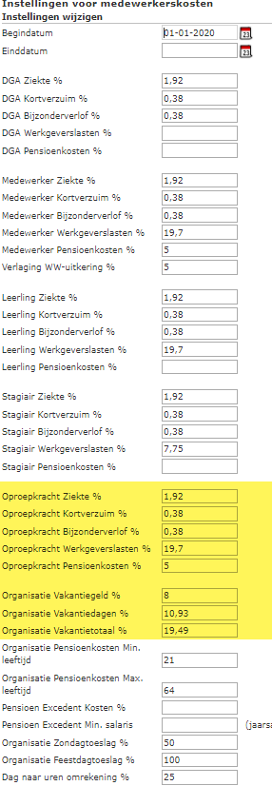
Contracturen per week | 8
Normuren per jaar | 416.14

Brutoloon | 265.21 | maand
 | 3182.54 | jaar
 | 61.20 | week
 | 7.65 | per uur

13e maand | nvt | 0.00
Vakantiegeld (ja of nee) | 0.00% | 0.00
Vakantietotaal | 19.49% | 1.49
Vergoeding per maand | nvt | 0.00
subtotaal |  | 9.14

Medewerker ziekte | 1.92% | 0.18
Medewerker kort verzuim | 0.38% | 0.03
medewerker bijzonder verlof | 0.38% | 0.03
medewerker werkgeverlasten | 19.70% | 1.80
medewerker pensioenkosten | nvt | 0.00
Totaal |  | 11.19

